Arkusz1
NORMA ŚREDNIOWAŻONA NA ENERGIĘ

DZIECI | ilość | Uzupełnij czerwone pola
3 lata |  | <----- Wpisz ile jest 3-latków w Twojej placówce
4-6 lat |  | <---- Wpisz ile jest dzieci w wieku 4-6 lat w Twojej placówce
wszystkie |  | <---- Wpisz ile jest wszystkich dzieci w Twojej placówce

% 3-latków | #DIV/0!
% 4-6-latków | #DIV/0!


norma średnioważona całodzienna ENERGIA [kcal] | #DIV/0!
norma średnioważona realizowana w przedszkolu ENERGIA [kcal] | #DIV/0! | To jest norma średnioważona dla Twojej placówki, należy ją uaktualniać minimum 1x roku (na początku roku przedszkolnego)
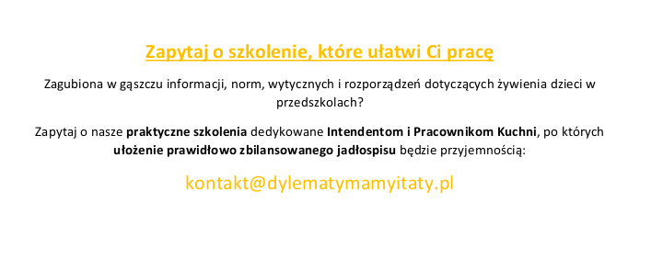

Wszelkie prawa zastrzeżone. Dylematy mamy i taty 2018.

